Fig1
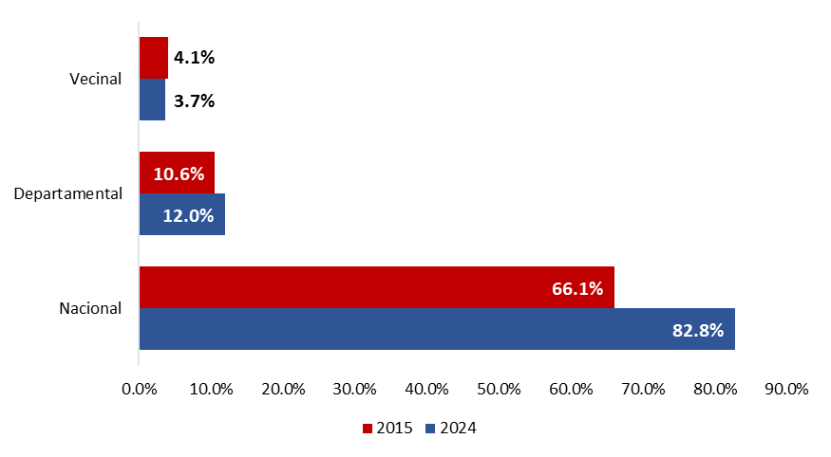
Departamento | Longitud Total | Nacional Total | Nacional Pavimentada | Nacional No Pavimentada | Departamental Total | Departamental Pavimentada | Departamental No Pavimentada | Vecinal Total | Vecinal Pavimentada | Vecinal No Pavimentada
TOTAL | 157,278.1 | 25,400.4 | 16,186.7 | 9,213.6 | 25,330.0 | 2,555.8 | 22,774.2 | 106,547.8 | 1,947.9 | 104,599.8
Amazonas | 3,321.4 | 851.1 | 581.9 | 269.2 | 726.8 | 31.3 | 695.6 | 1,743.5 | 0.0 | 1,743.5
Áncash | 10,830.5 | 1,649.5 | 955.9 | 693.6 | 1,448.7 | 206.1 | 1,242.6 | 7,732.2 | 137.9 | 7,594.3
Apurímac | 7,466.6 | 1,104.5 | 576.4 | 528.2 | 1,351.1 | 0.0 | 1,351.1 | 5,011.0 | 7.3 | 5,003.7
Arequipa | 9,177.6 | 1,435.9 | 989.8 | 446.1 | 1,739.3 | 531.2 | 1,208.1 | 6,002.3 | 394.1 | 5,608.3
Ayacucho | 11,451.1 | 1,733.7 | 818.1 | 915.6 | 1,903.6 | 8.6 | 1,895.0 | 7,813.8 | 23.9 | 7,789.9
Cajamarca | 13,960.3 | 1,748.5 | 1,201.6 | 546.9 | 855.7 | 31.8 | 823.9 | 11,356.2 | 38.0 | 11,318.2
Callao | 89.6 | 37.8 | 37.8 | 0.0 | 51.8 | 51.8 | 0.0 | 0.0 | 0.0 | 0.0
Cusco | 14,192.2 | 1,817.9 | 1,187.7 | 630.2 | 2,786.9 | 93.4 | 2,693.4 | 9,587.5 | 121.1 | 9,466.4
Huancavelica | 8,134.7 | 1,409.3 | 546.2 | 863.1 | 1,440.9 | 0.0 | 1,440.9 | 5,284.5 | 0.7 | 5,283.8
Huánuco | 7,588.9 | 1,225.8 | 553.9 | 672.0 | 721.0 | 16.0 | 705.0 | 5,642.0 | 4.2 | 5,637.8
Ica | 3,404.3 | 656.7 | 588.0 | 68.7 | 743.9 | 48.9 | 695.0 | 2,003.7 | 82.0 | 1,921.7
Junín | 10,127.1 | 1,392.0 | 934.3 | 457.7 | 895.0 | 14.6 | 880.4 | 7,840.0 | 225.6 | 7,614.5
La Libertad | 7,551.0 | 1,238.2 | 609.7 | 628.5 | 1,765.9 | 92.0 | 1,673.9 | 4,546.8 | 156.0 | 4,390.9
Lambayeque | 3,191.4 | 469.0 | 446.8 | 22.2 | 642.5 | 213.8 | 428.8 | 2,079.8 | 27.5 | 2,052.3
Lima | 7,553.1 | 1,700.1 | 1,115.5 | 584.6 | 1,586.5 | 123.1 | 1,463.3 | 4,266.6 | 180.5 | 4,086.1
Loreto | 961.4 | 87.9 | 43.1 | 44.8 | 436.7 | 108.6 | 328.1 | 436.9 | 19.1 | 417.8
Madre de Dios | 1,994.9 | 399.3 | 399.3 | 0.0 | 179.6 | 2.5 | 177.1 | 1,416.0 | 5.1 | 1,410.9
Moquegua | 2,643.5 | 470.1 | 470.1 | 0.0 | 911.5 | 80.0 | 831.5 | 1,261.8 | 98.2 | 1,163.6
Pasco | 3,314.9 | 585.8 | 273.1 | 312.7 | 607.6 | 34.4 | 573.1 | 2,121.6 | 0.0 | 2,121.6
Piura | 8,489.3 | 1,415.6 | 977.8 | 437.8 | 844.3 | 245.4 | 598.9 | 6,229.4 | 185.5 | 6,043.8
Puno | 11,304.0 | 2,016.7 | 1,395.6 | 621.0 | 1,772.7 | 319.5 | 1,453.2 | 7,514.7 | 70.0 | 7,444.6
San Martín | 5,151.5 | 865.5 | 654.0 | 211.5 | 904.4 | 148.2 | 756.2 | 3,381.5 | 0.1 | 3,381.5
Tacna | 2,520.5 | 637.0 | 470.9 | 166.0 | 502.9 | 85.0 | 417.9 | 1,380.7 | 151.5 | 1,229.1
Tumbes | 946.6 | 138.1 | 138.1 | 0.0 | 285.3 | 69.5 | 215.8 | 523.1 | 9.3 | 513.8
Ucayali | 1,911.8 | 314.4 | 221.1 | 93.3 | 225.3 | 0.0 | 225.3 | 1,372.1 | 10.3 | 1,361.8

